Esquema
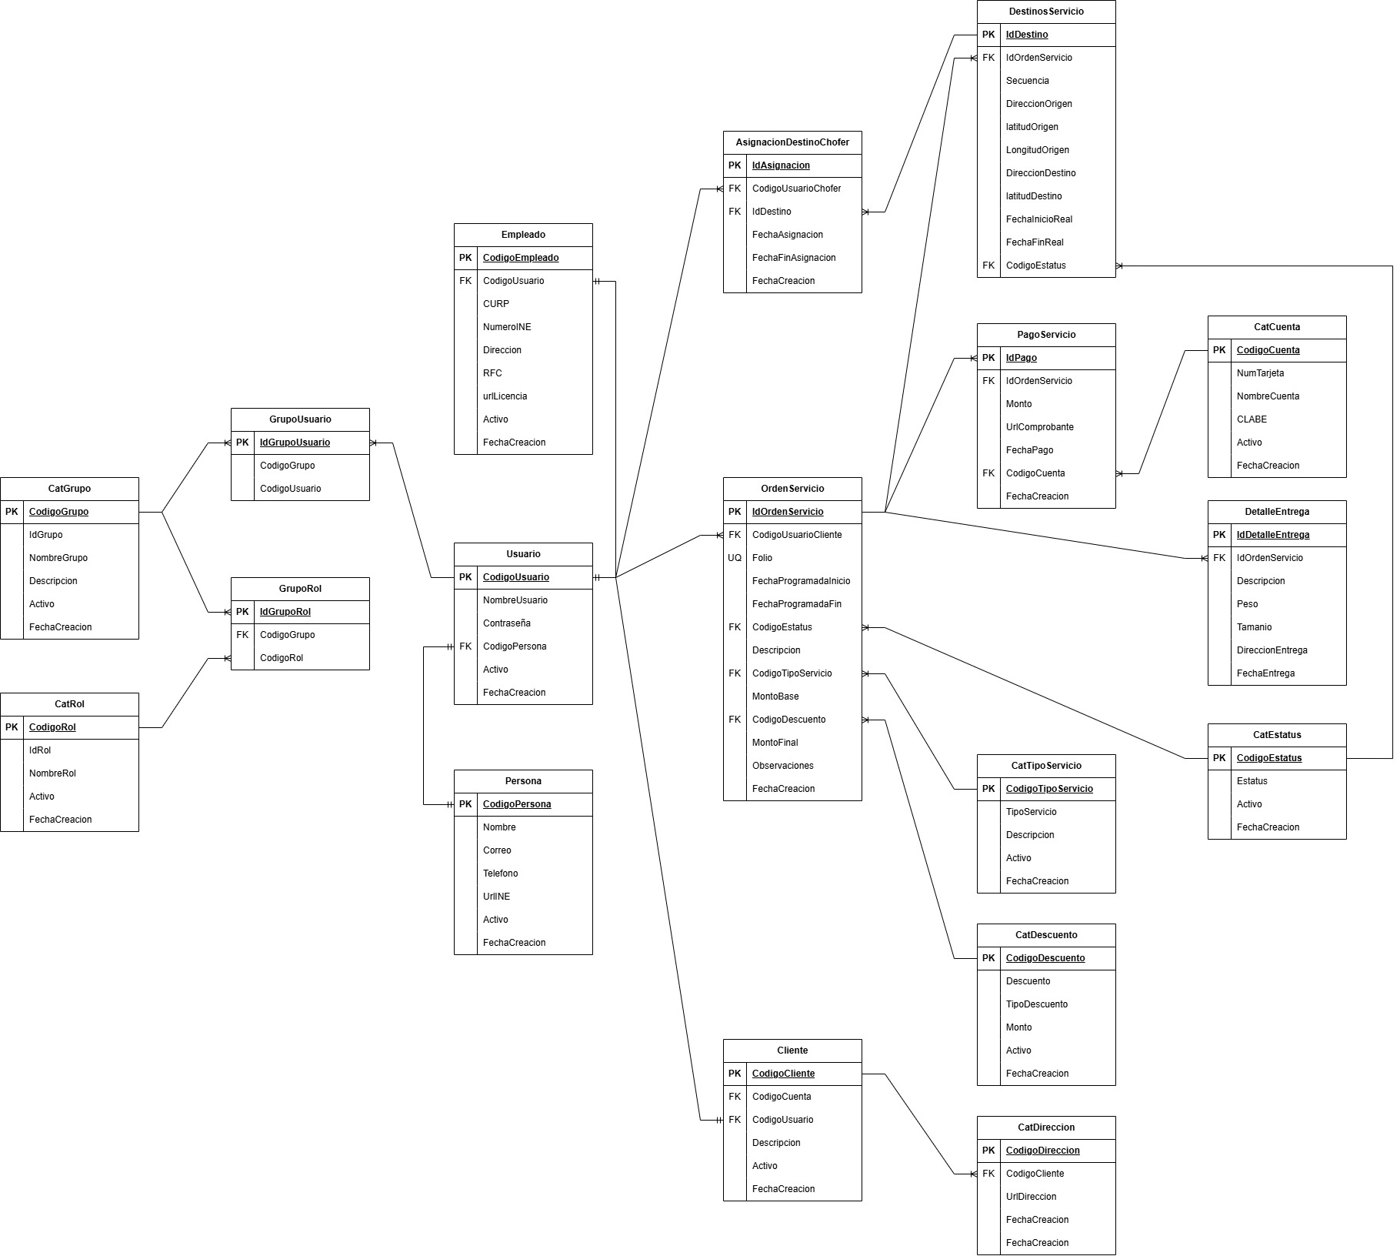
1. Módulo de Suscripciones (Core del Negocio)
Tabla | Campo | Tipo | Obligatorio | Descripción
CatSuscripcion | CodigoSuscripcion | NVARCHAR(10) | PK | Identificador (SEMANA, MES, ANIO).
 | Nombre | NVARCHAR(50) | NOT NULL | Nombre del plan VIP.
 | CostoFijo | DECIMAL(18,2) | NOT NULL | Precio de la suscripción.
 | LimiteViajes | INT | NULL | Cantidad de viajes incluidos (si aplica).
SuscripcionUsuario | IdSuscripcionUsr | INT | PK | Auto-incremental.
 | CodigoUsuario | NVARCHAR(10) | FK | Referencia al Cliente.
 | CodigoSuscripcion | NVARCHAR(10) | FK | Referencia al plan.
 | FechaInicio | DATETIME | NOT NULL | Fecha de activación.
 | FechaFin | DATETIME | NOT NULL | Fecha de vencimiento.
 | RenovacionAuto | BOOLEAN | NOT NULL | Si se cobrará automáticamente.

2. Módulo de Logística y Carga (Muebles y Vehículos)
Tabla | Campo | Tipo | Obligatorio | Descripción
CatVehiculo | CodigoVehiculo | NVARCHAR(10) | PK | Placa o ID interno.
 | TipoVehiculo | NVARCHAR(20) | NOT NULL | SUV, Van, Camión Carga.
 | CapacidadCargaKg | DECIMAL(10,2) | NOT NULL | Peso máximo para muebles.
 | VolumenM3 | DECIMAL(10,2) | NOT NULL | Espacio disponible en metros cúbicos.
 | Activo | BOOLEAN | NOT NULL | Si el vehículo está operativo.
AsignacionVehiculo | IdAsignacionV | INT | PK | Relación entre Chofer y Auto.
 | CodigoEmpleado | NVARCHAR(10) | FK | El chofer asignado (Employee).
 | CodigoVehiculo | NVARCHAR(10) | FK | El vehículo que conducirá.
 | FechaTurno | DATE | NOT NULL | Día de la asignación.

3. Módulo de Calidad y Confianza (Cleaning & VIP)
Tabla | Campo | Tipo | Obligatorio | Descripción
BitacoraLimpieza | IdLimpieza | INT | PK | Registro de higiene.
 | CodigoVehiculo | NVARCHAR(10) | FK | Vehículo inspeccionado.
 | CodigoUsuarioLim | NVARCHAR(10) | FK | El empleado del rol Cleaning.
 | ChecklistAprobado | BOOLEAN | NOT NULL | Validación de estándares VIP.
 | UrlFotoEvidencia | NVARCHAR(250) | NULL | Foto del estado del vehículo.
FavoritoChofer | IdFavorito | INT | PK | Preferencia del usuario.
 | CodigoUsuarioCli | NVARCHAR(10) | FK | Cliente que elige.
 | CodigoUsuarioCho | NVARCHAR(10) | FK | Chofer marcado como favorito.

4. Seguimiento y Ruta (Tracking)
Tabla | Campo | Tipo | Obligatorio | Descripción
RutaPropuesta | IdRuta | INT | PK | ID de la ruta personalizada.
 | IdOrdenServicio | INT | FK | Ligado al viaje actual.
 | GeoJSON_Ruta | TEXT / JSON | NOT NULL | Coordenadas que el usuario dibujó.
HistorialUbicacion | IdTracking | BIGINT | PK | Log masivo de posiciones.
 | CodigoVehiculo | NVARCHAR(10) | FK | Vehículo rastreado.
 | Latitud / Longitud | DECIMAL(9,6) | NOT NULL | Coordenadas en tiempo real.

